postup Excel
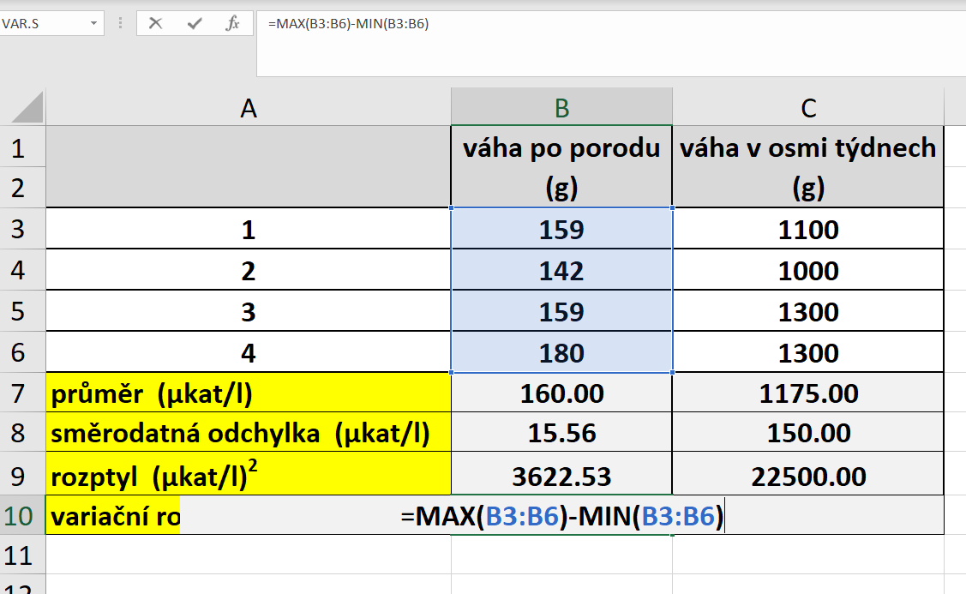
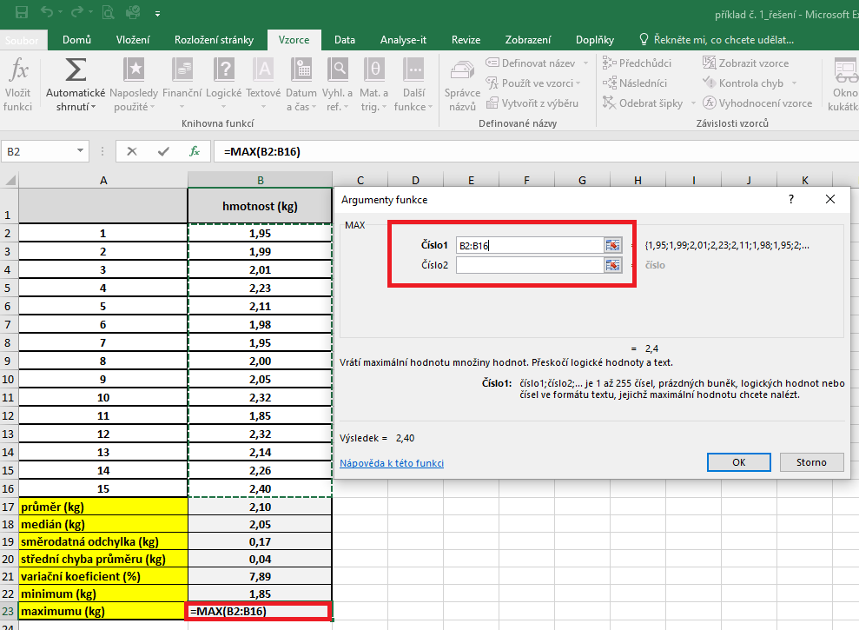
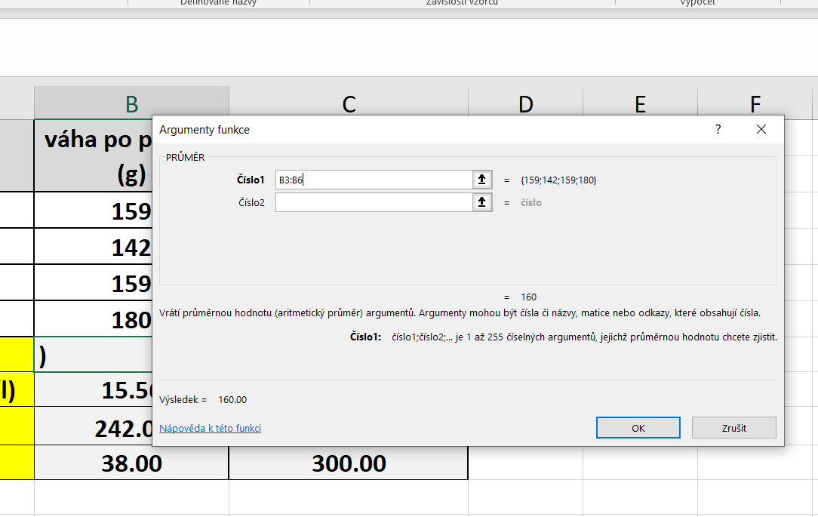
č.jedince | váha po porodu (g) | váha v osmi týdnech (g) | PRŮMĚR: | Kurzor umístíme do buňky, ve které chceme mít výsledek příslusného parametru.
 |  |  |  | V hlavním menu v nabídce "Vzorce" si vybereme "Vložit funkci" a následně si zvolíme "Průměr".
1 | 159 | 1100 |  | Průměr počítáme vždy pouze z hodnot daného výběrového souboru.
2 | 142 | 1000
3 | 159 | 1300
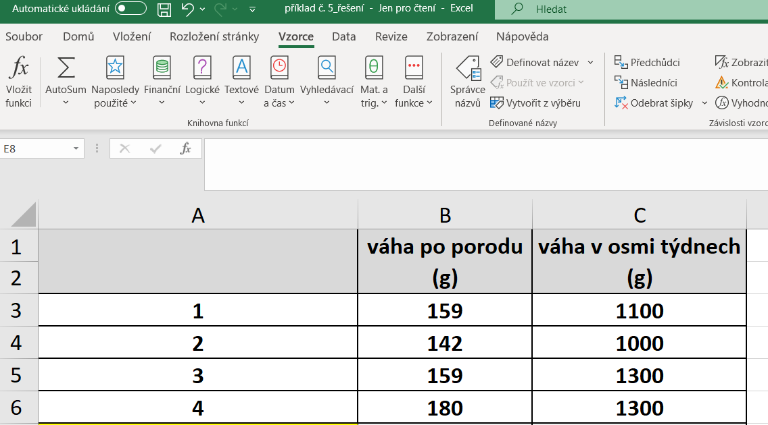
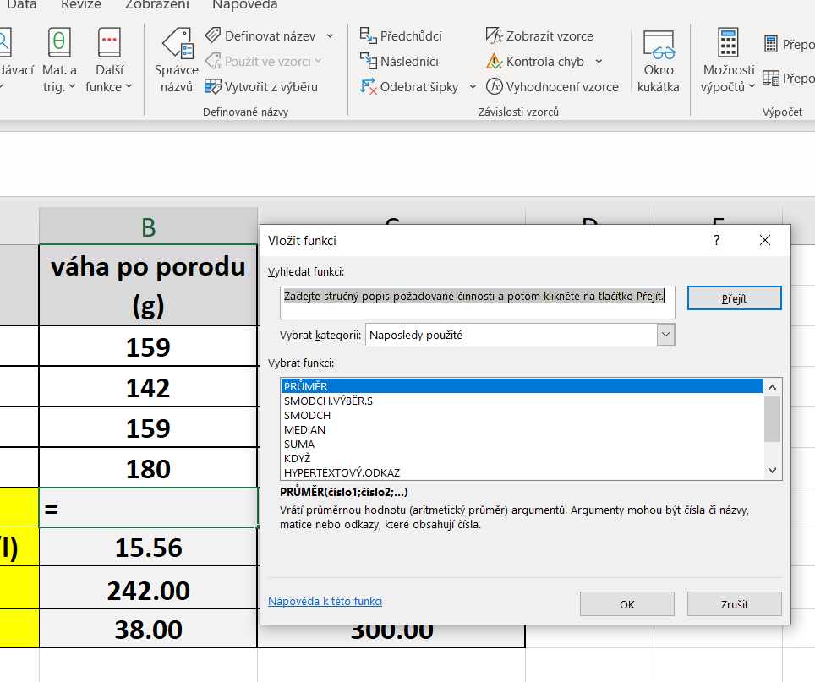
4 | 180 | 1300
průměr (µkat/l) | 160.00 | 1175.00
směrodatná odchylka (µkat/l) | 15.56 | 150.00
rozptyl (µkat/l)2 | 3622.53 | 22500.00
variační rozpětí (µkat/l) | 38.00 | 300.00

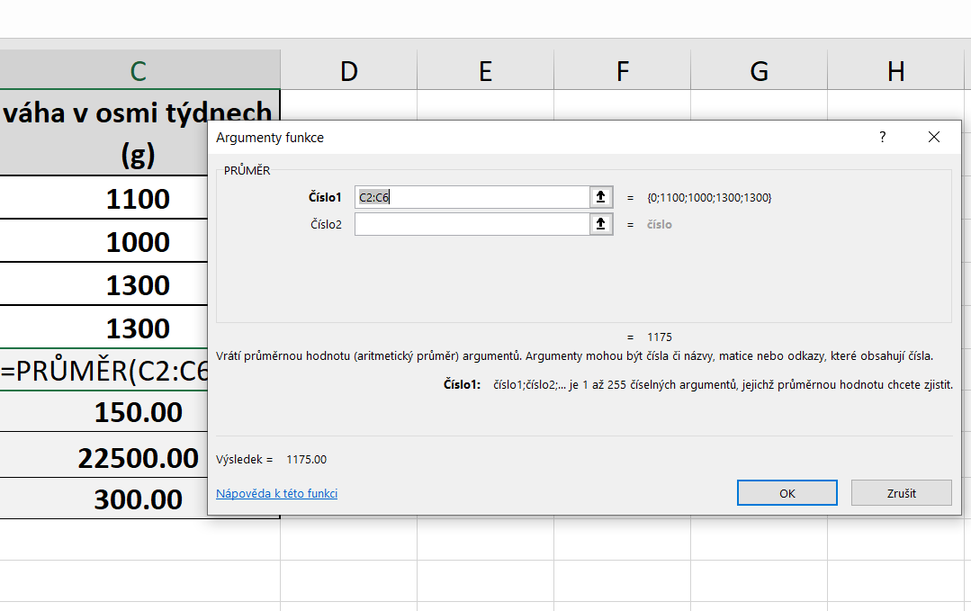

 |  |  | SD | Kurzor umístíme do buňky, ve které chceme mít výsledek příslusného parametru.
 |  |  |  | V hlavním menu v nabídce "Vzorce" si vybereme "Vložit funkci" a následně si zvolíme "Smodch.vyber.S"
 |  |  |  | Směrodatnou odchylku počítáme vždy pouze z hodnot daného výběrového souboru.
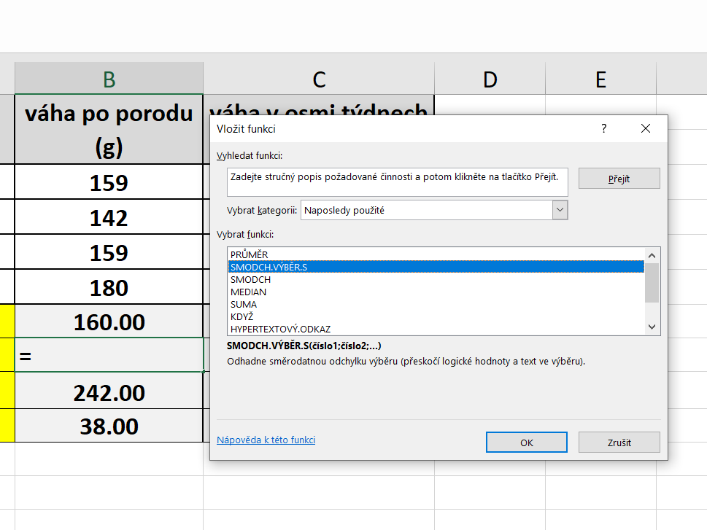
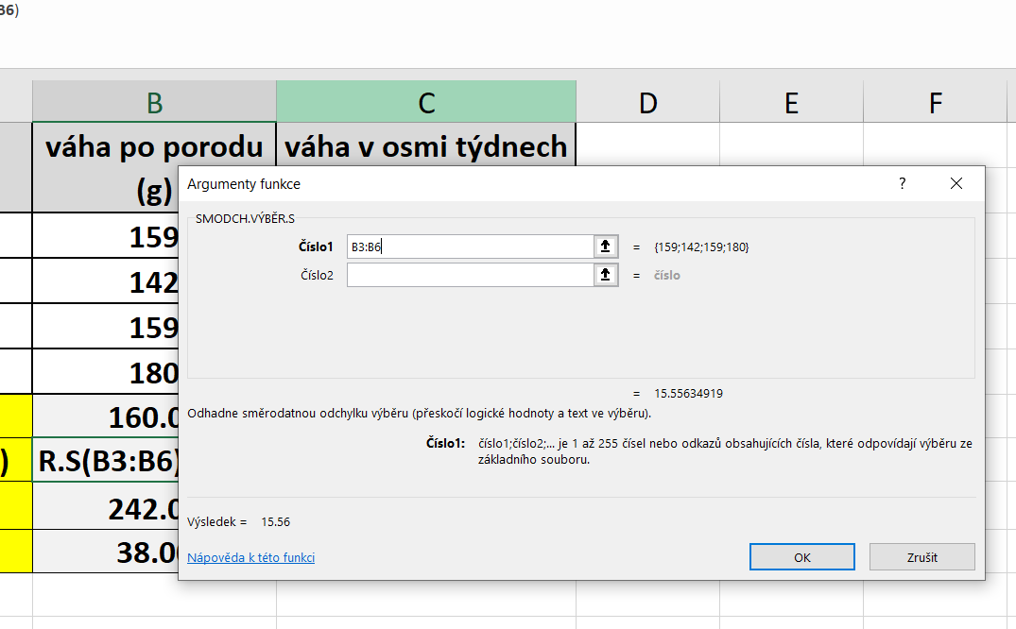
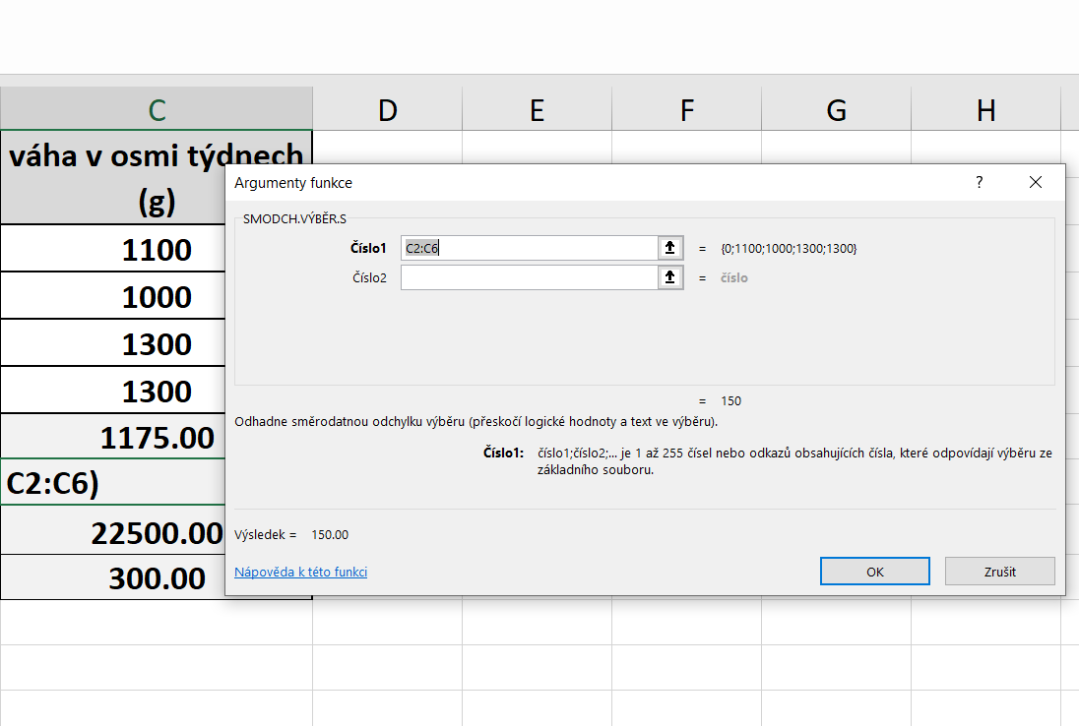

 |  |  | ROZPTYL |  | Kurzor umístíme do buňky, ve které chceme mít výsledek příslusného parametru.
 |  |  |  |  | V hlavním menu v nabídce "Vzorce" si vybereme "Vložit funkci" a následně si zvolíme "VAR.S"
 |  |  |  |  | Rozptyl počítáme vždy pouze z hodnot daného výběrového souboru.

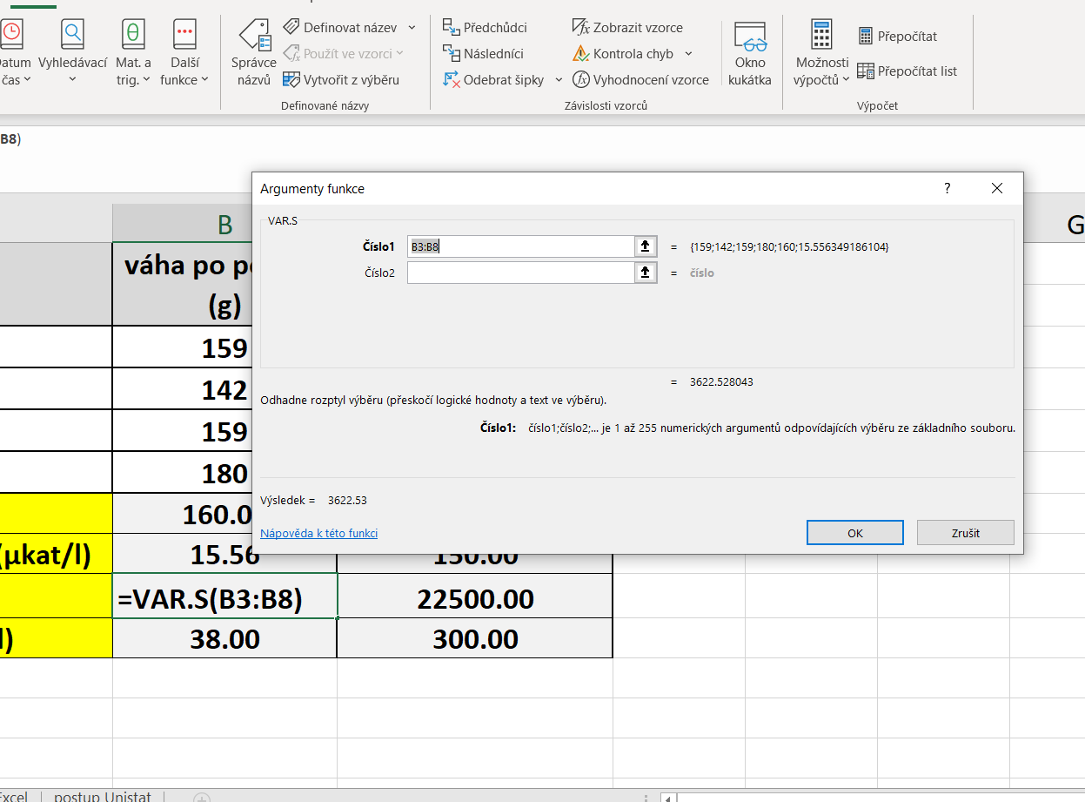
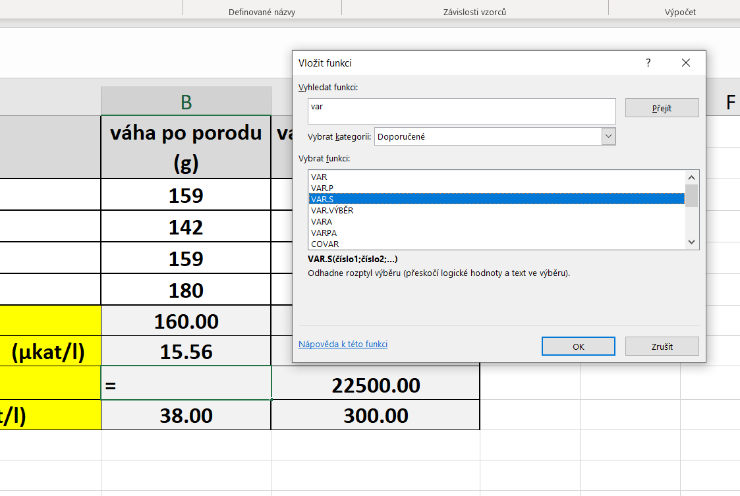
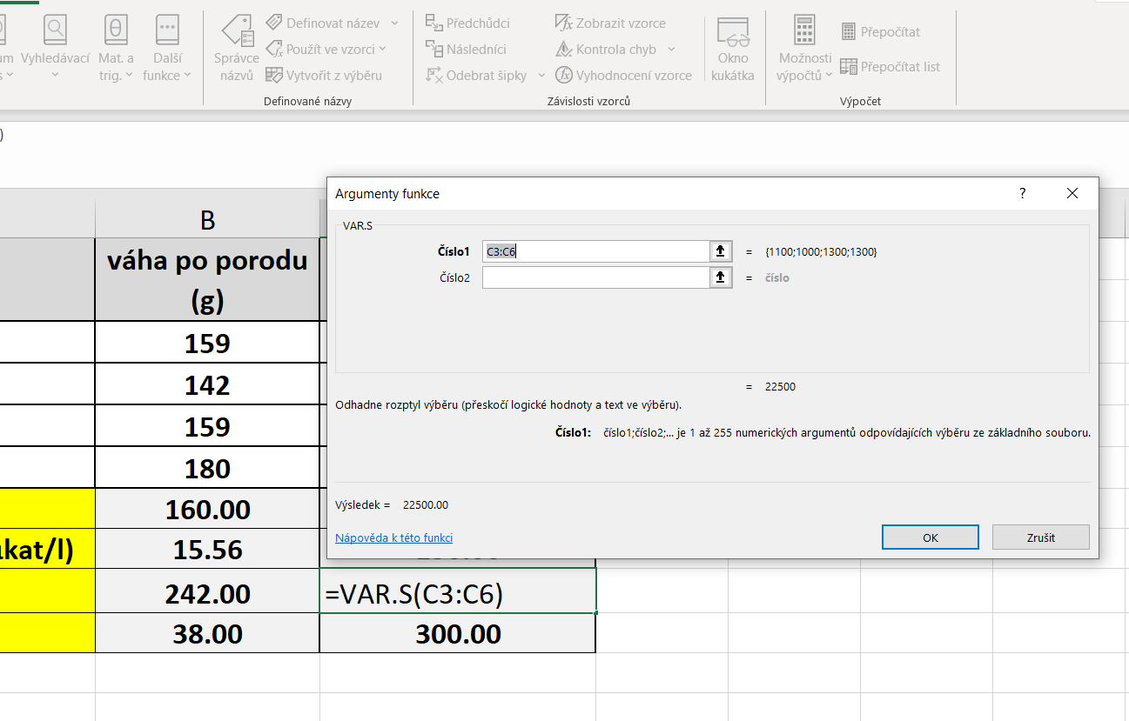

 |  |  | variační rozpětí |  | Kurzor umístíme do buňky, ve které chceme mít výsledek příslusného parametru.
 |  |  |  |  | Variační rozpětí vypočítáme podle námi vytvořeného vzorce, který bude sestaven jako rozdíl maximální a minimální hodnoty daného souboru.

postup Unistat
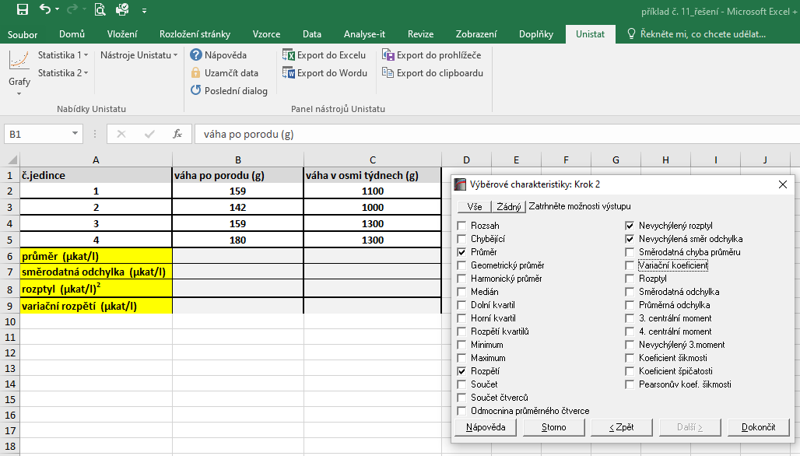
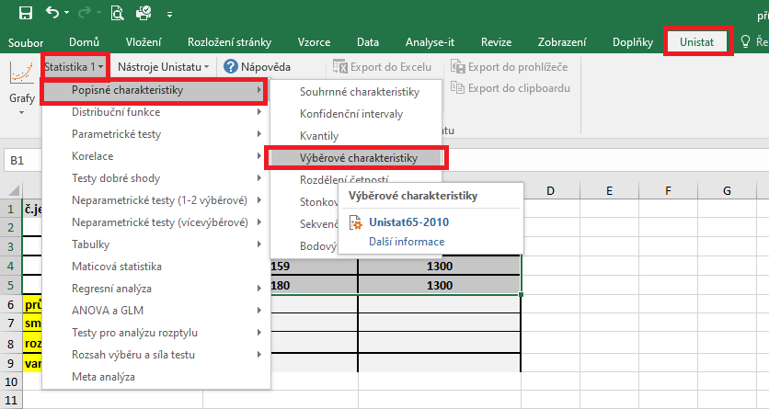
č.jedince | váha po porodu (g) | váha v osmi týdnech (g) | Označíme si zdrojová data výběrového souboru a v hlavním menu si vybereme nabídku "Unistat".
 |  |  | Dále si zvolíme nabídky: Statistika 1 → Popisné charakteristiky → Výběrové charakteristiky.
1 | 159 | 1100
2 | 142 | 1000
3 | 159 | 1300
4 | 180 | 1300
průměr (µkat/l)
směrodatná odchylka (µkat/l)
rozptyl (µkat/l)2
variační rozpětí (µkat/l)

 |  |  | V následujícím dialogovém okně zvolíme nabídku "NE".



 |  |  | V následujícím dialogovém okně si vybereme zdrojová data, která chceme statisticky hodnotit a přesuneme do kolonky vybrané proměnné.

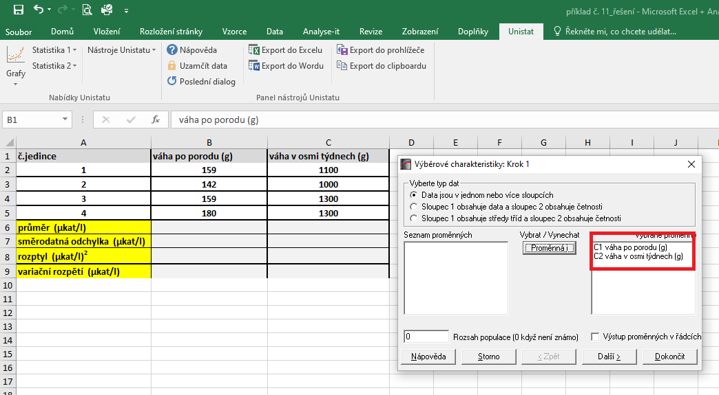

 |  |  | V následujícím dialogovém okně si označíme parametry, které chceme počítat.
 |  |  | Pro směrodatnou odchylku je nutné používat nabídku nevychýlená směrodatná odchylka a pro rozptyl používejte nevychýlený rozptyl.

